Sheet2
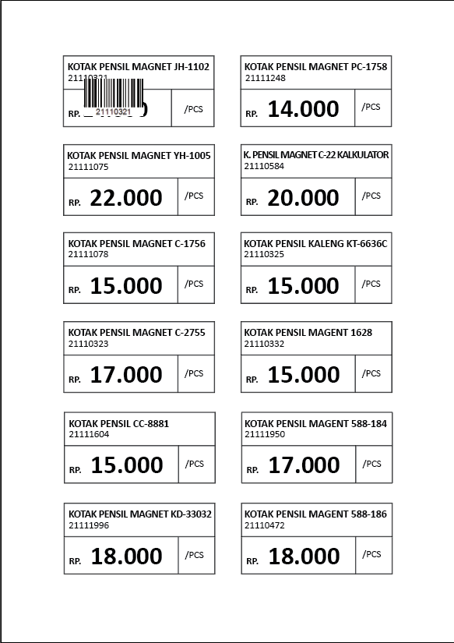
KOTAK PENSIL MAGNET JH-1102

 | Rp14,000

